Sheet1
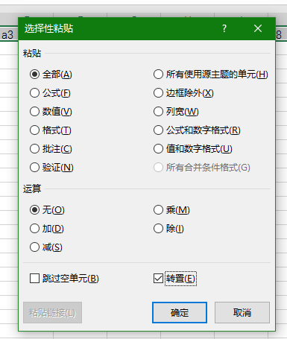
a1 | b1 | a1 | a2 | a3 | a4 | a5 | a6 | a7 | a8 | a9 | a10
a2 | b2 | b1 | b2 | b3 | b4 | b5 | b6 | b7 | b8 | b9 | b10
a3 | b3
a4 | b4
a5 | b5
a6 | b6
a7 | b7
a8 | b8
a9 | b9
a10 | b10
选中要转换的行列然后右击复制在新的工作薄中右击选择性粘贴点上转置复选框就可以了

